Plan1
Salário mês |  | Serviço
 |  | Cliente
salário dia | R$ - | Local
salário hora | R$ - | Data
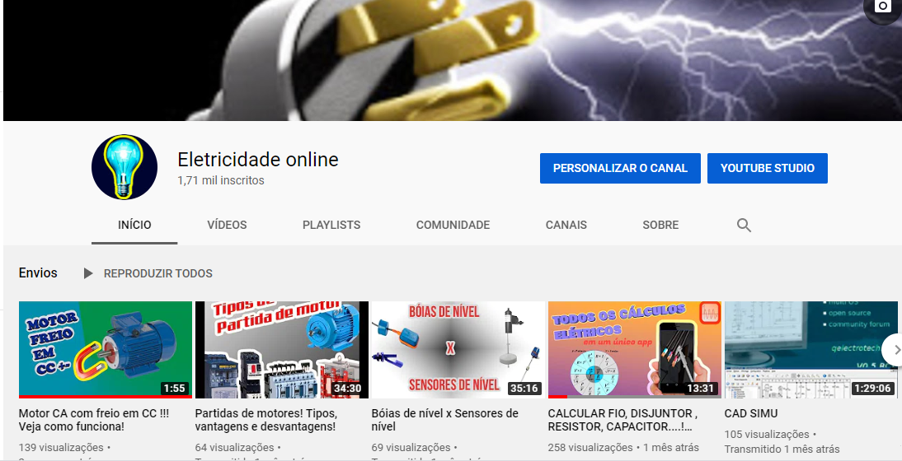
Café da Manhã |  | Quantidades de dias
Almoço |  | Quantidade de horas
Janta |  | Km rodados / dia
 |  | Café da manhã
Preço combustivel |  | Almoço
Litros/KM |  | Janta
Custo por KM | 0.00 | Quantidade de ajudante

Salário ajudante |  | Lucro Meta
Transporte ajudante |  | Valor total ser cobrado | R$ -
 |  | Salário | R$ -
Salário dia ajudante | R$ - | Lucro | R$ -
Salário hora ajudante | R$ - | Despesas | R$ -

